界面风格
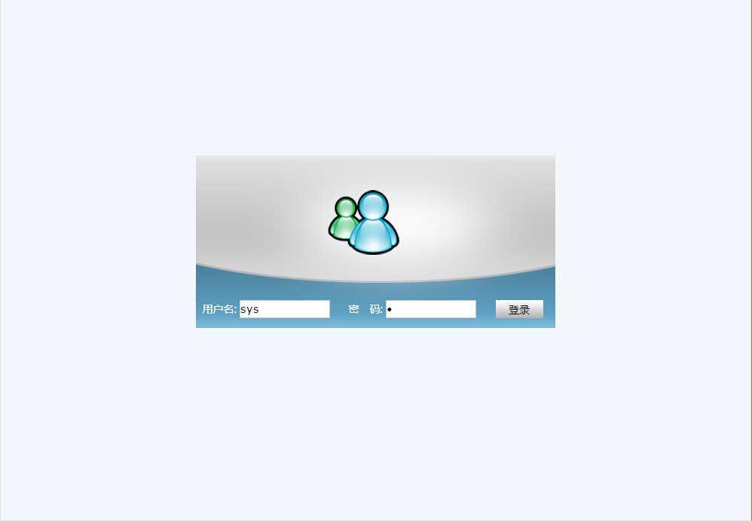
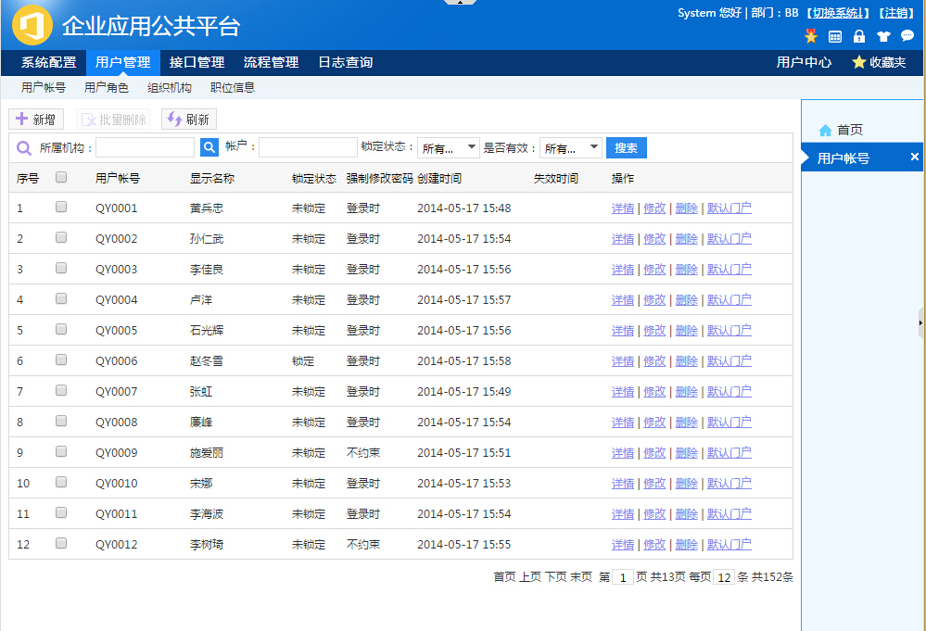
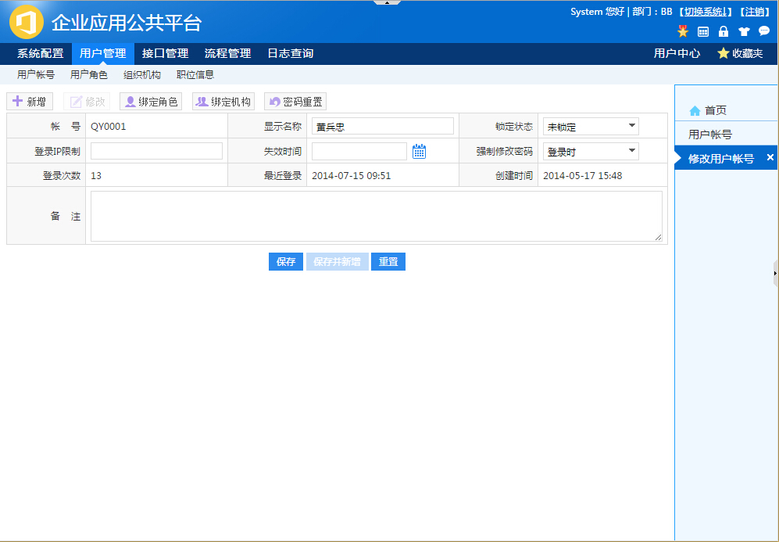
界面风格参考：这是来自其它系统的截图，这套系统是基于这个框架来开发，后面做出来的效果就根这一样。

